Page de garde
DEMOLITION DE 92 GARAGES

JEAN MOULIN 67100 STRASBOURG CITE MOULIN CLAINCHARD



 | MAITRE D'OUVRAGE SEDES HABITAT 27, Avenue de l'Europe 67300 SCHILTIGHEIM Tél : 03 90 20 44 53 Mél : megtait@sedeshabitat.fr

Lot n°1

DEMOLITION

DPGF

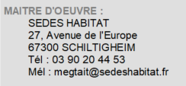

 | Dossier | PRJ-2023-0001

 | Date | 2023-12-27

 | Phase | PRO

 | Indice

